put main image
index!A1

link: https://www.bigredcc.com/wp-content/uploads/carpet-cleaning-singapore-by-big-red-carpet-cleaners.jpg

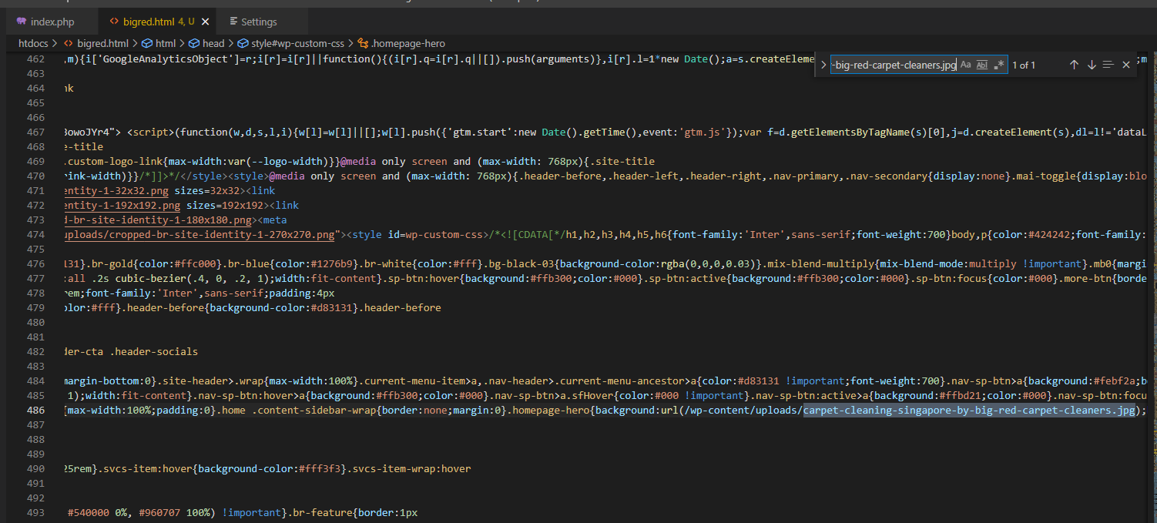
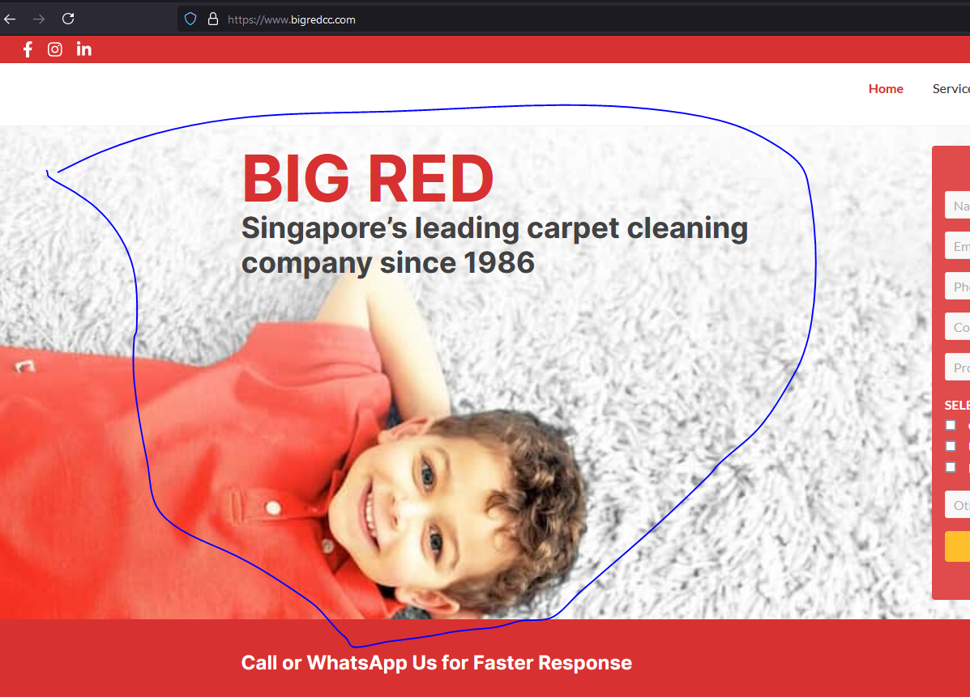

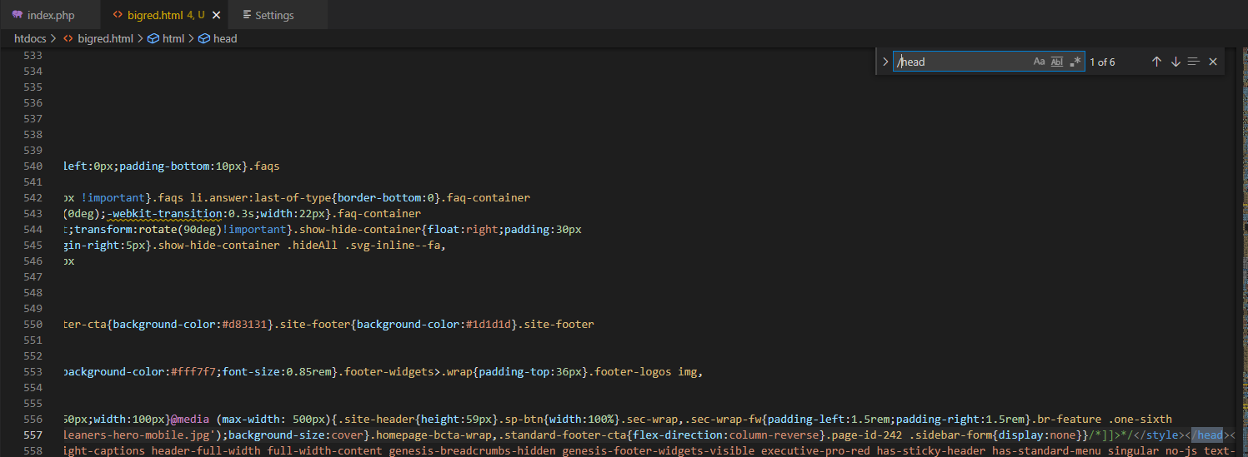

end of header

Sheet3

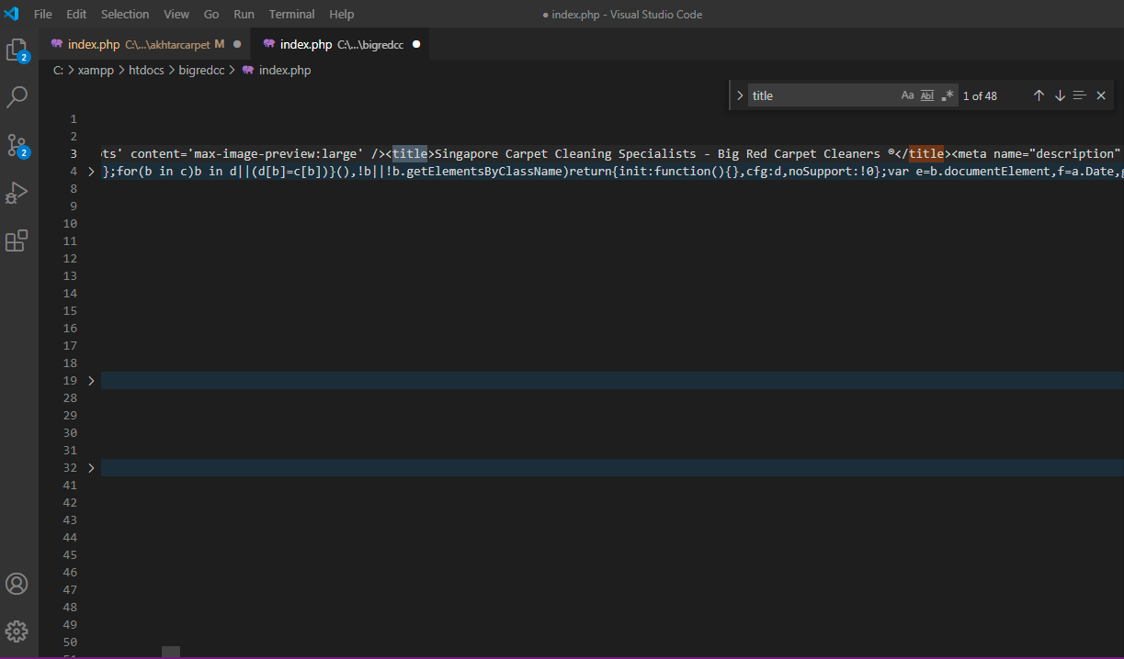

script
index!A1

what does this mean? java script?

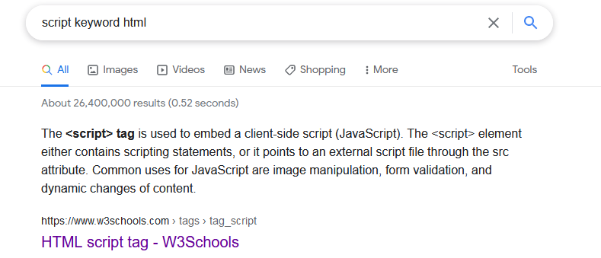

should be javascript

link | https://www.w3schools.com/tags/tag_script.asp

class
index!A1

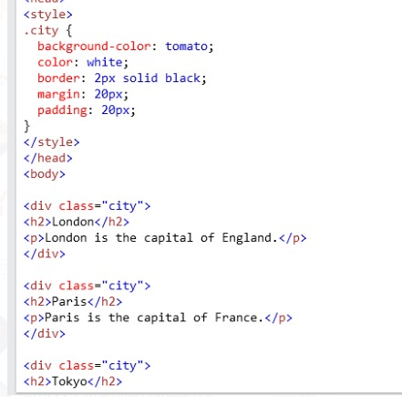
nama class

merefensi ke sini

web map
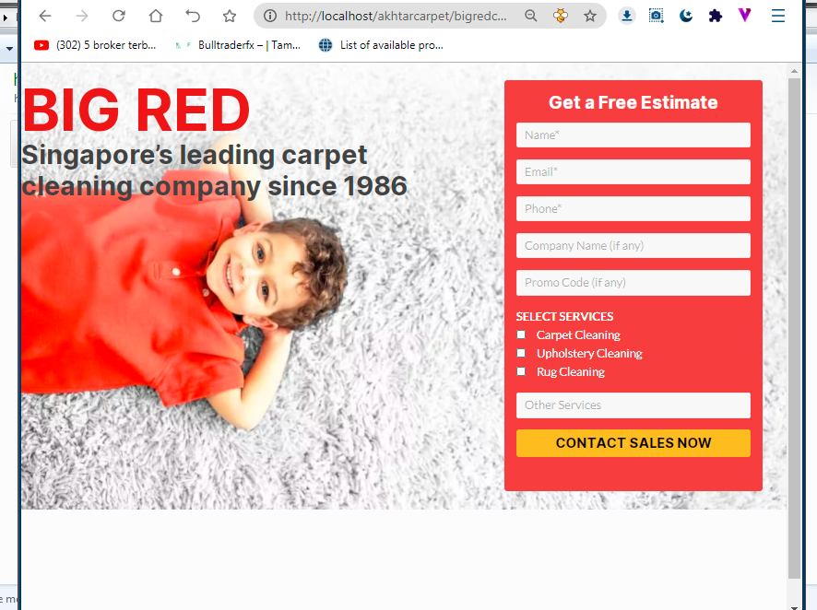
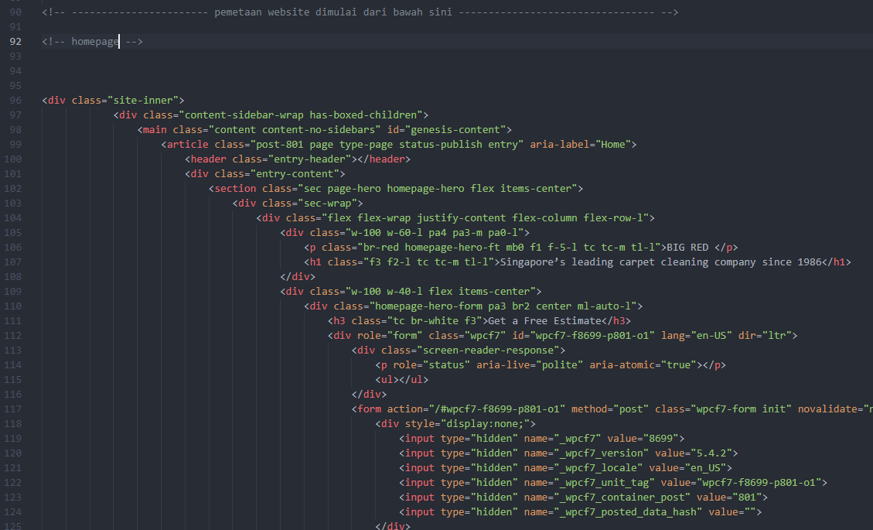
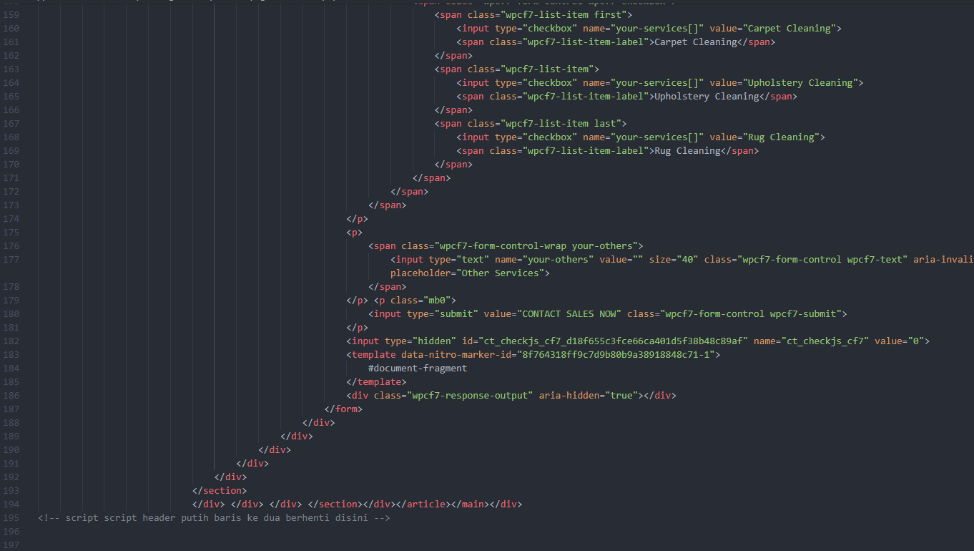
index!A1

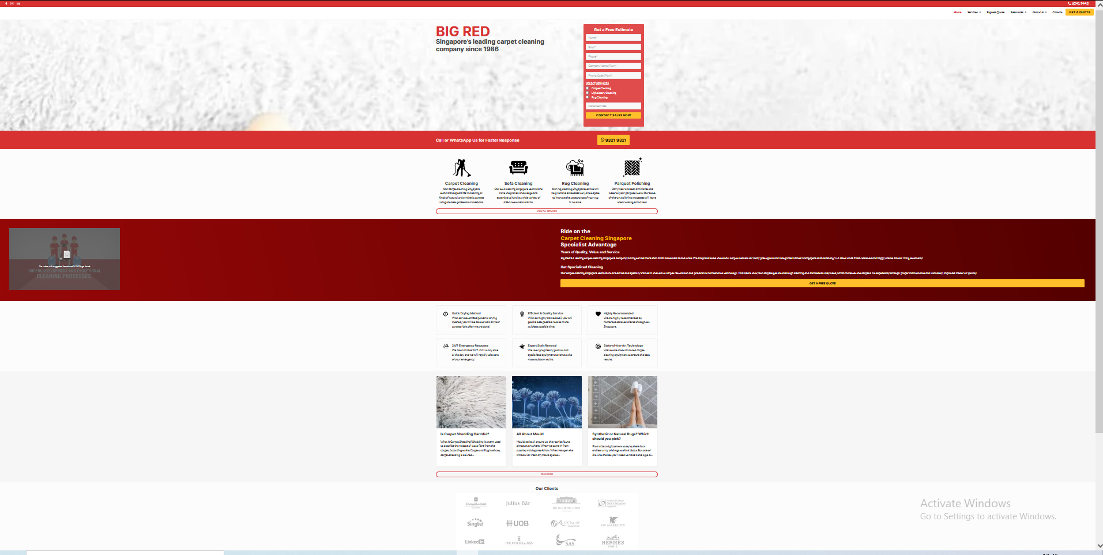
 |  |  |  |  |  |  | tempat file index.php
 |  |  | section |  |  | folder: kolom_merah_atas

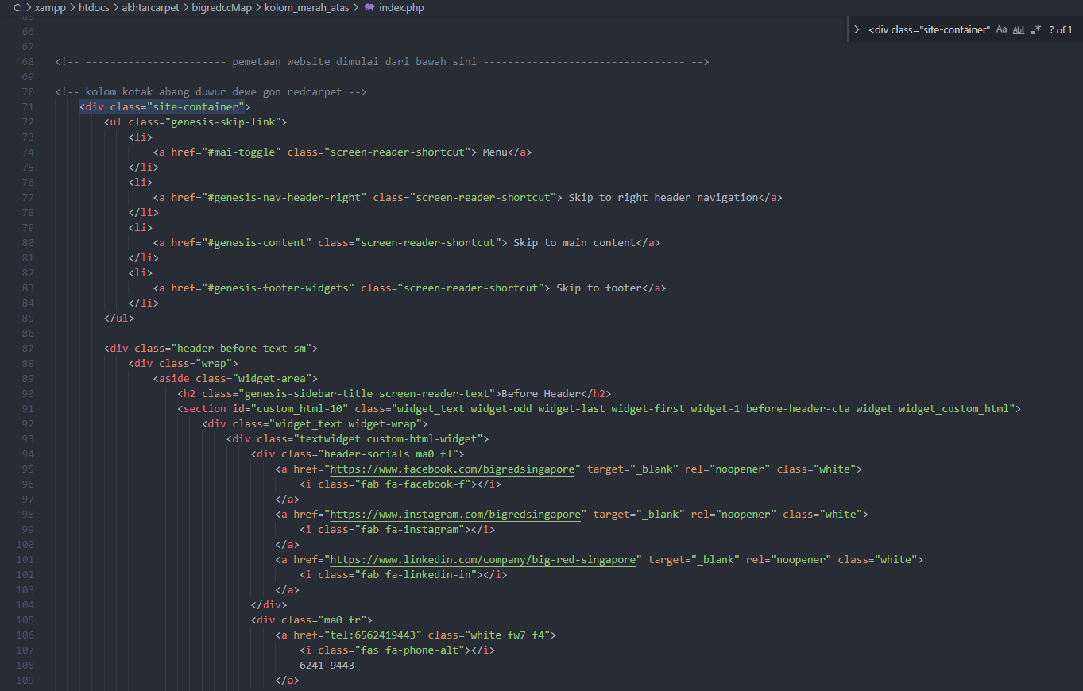

column
 |  |  |  |  |  |  |  | start

 |  |  |  |  |  |  |  |  | script tersebut berfungsi untuk menyembunyikan site container nitropack.io, tampilan diatas adalah contoh apabila baris script tersebut dihapus
section

 |  |  |  |  |  |  |  | stop

 |  |  |  |  |  |  |  | mulai

 |  |  |  | component

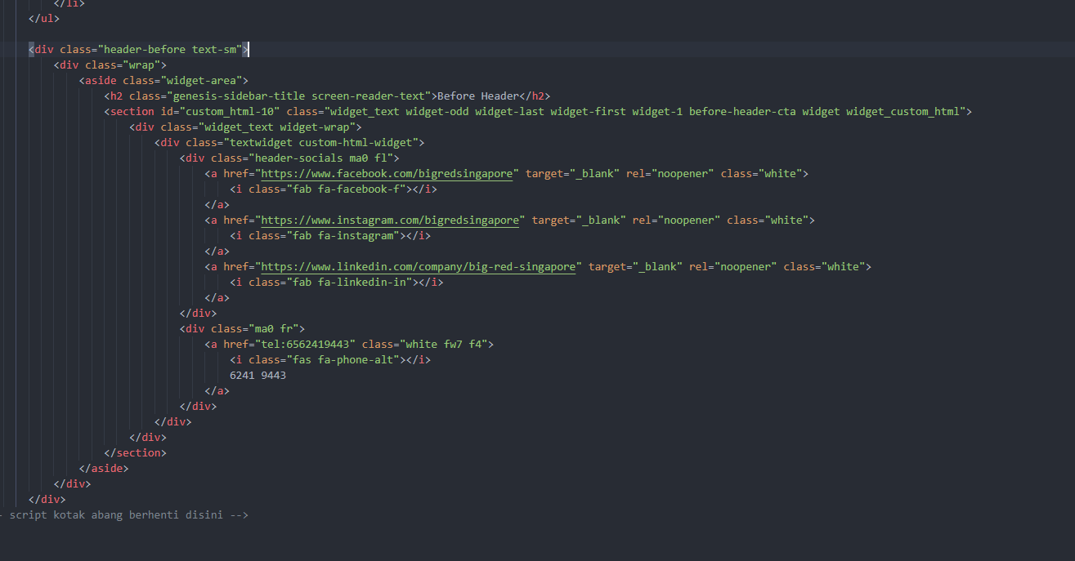

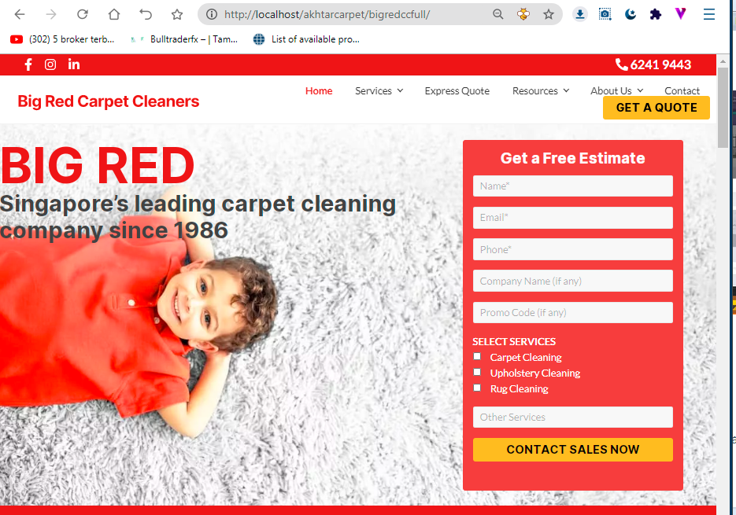

 |  | folder: kolom_putih_atas

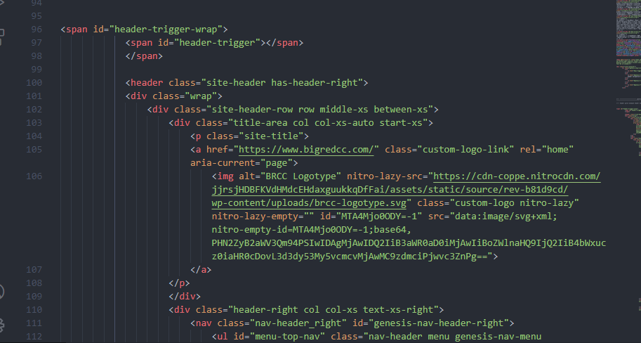

 |  |  |  |  | start

 |  |  |  |  |  |  |  | selesai

 | pembentuk section hompage dari no 96 sampai 100

 |  | folder: bigredccMap/homepage

